Combustion
Bruce E. Poling; John M. Prausnitz; John P. O’Connell.
Properties of Gases and Liquids
Fifth Edition, McGraw-Hill Education 2001, página A.35
https://libgen.lc/ads.php?md5=9E7BA45542DA02693D509794B1C6E902
Mezclador

 | To [K] | 298.15

 |  |  |  |  |  |  |  | Δhf o | Δgf o | Coeficientes Estequiométricos
No. | Formula | Name | a0 | a1 x 103 | a2 x 105 | a3 x 108 | a4 x 1011 | kJ / mol | kJ / mol | Reacción 1 | Reacción 2
26 | CH4 | methane | 4.568 | -8.975 | 3.631 | -3.407 | 1.091 | -74.52 | -50.45 | -1 | 0
65 | C2H6 | ethane | 4.178 | -4.427 | 5.66 | -6.651 | 2.487 | -83.82 | -31.86 | 0 | -1
440 | H2O | water | 4.395 | -4.186 | 1.405 | -1.564 | 0.632 | -241.81 | -228.42 | 2 | 3
31 | CO2 | carbon dioxide | 3.259 | 1.356 | 1.502 | -2.374 | 1.056 | -393.51 | -394.38 | 1 | 2
460 | O2 | oxygen | 3.63 | -1.794 | 0.658 | -0.601 | 0.179 | 0 | 0 | -2 | -3.5
455 | N2 | nitrogen | 3.539 | -0.261 | 0.007 | 0.157 | -0.099 | 0 | 0 | 0 | 0

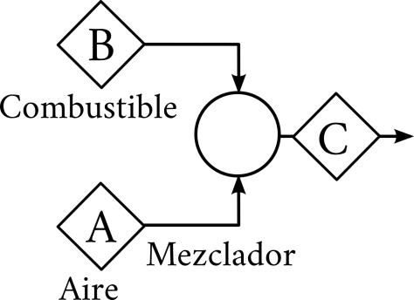
 | Aire (Corriente A) |  |  | Combustible (corriente B)
 | T [°C] | 25 |  | T [°C] | 25
 | P[bar] | 1 |  | P[bar] | 1
 | %Exceso de aire | 20 |  | Base de cálculo | 100
 | yH2O | 0.00 |  | CH4 | 0.7981
 | yO2 | 0.21 |  | C2H6 | 0.0604
 | yN2 | 0.79 |  | H2O | 0.0000
 |  |  |  | CO2 | 0.0472
 |  |  |  | O2 | 0.0000
 |  |  |  | N2 | 0.0943

 | Balance de Materia en el Mezclador
 |  |  | Referencia |  | Calculado
 | ID | Sustancia | Flujo | yi | yi
 | 1 | CH4 | 79.8 | 0.0704
 | 2 | C2H6 | 6.0 | 0.0053
 | 3 | H2O | 0.0 | 0.0000
 | 4 | CO2 | 4.7 | 0.0042
 | 5 | O2 | 216.9 | 0.1915
 | 6 | N2 | 825.4 | 0.7286
 | 7 | Total | 1133 | 1.0000

